Sheet1
課題内容：勤務先使用環境学習
 | 9：00～12：00 | Unityでプログラミングをやってみよう【C#基本】(プログラミング作成・動作理解)
 | 12：00～13：00 | 昼食
 | 13：00～15：00 | Unityでプログラミングをやってみよう【C#基本】(プログラミング作成・動作理解)
 | 15：00～17：30 | ゲーム開発ができるようになる基礎知識まとめ(資料まとめ)
 | 17：30～18：00 | 本日のまとめ／明日の課題準備

 | 1．Unityでプログラミングをやってみよう【C#基本】
 | https://dkrevel.com/makegame-beginner/program-beginner/

 | 上記URL内容を確認しながらプログラムの作成を行いました。

 | Unityでプログラミングをやってみよう【C#基本】

 | メソッドを使って便利にプログラミングしよう

 | メソッドとは

 | メソッドを自分で作ってみよう

 | 返り値 名前 （引数）
 | {
 | }

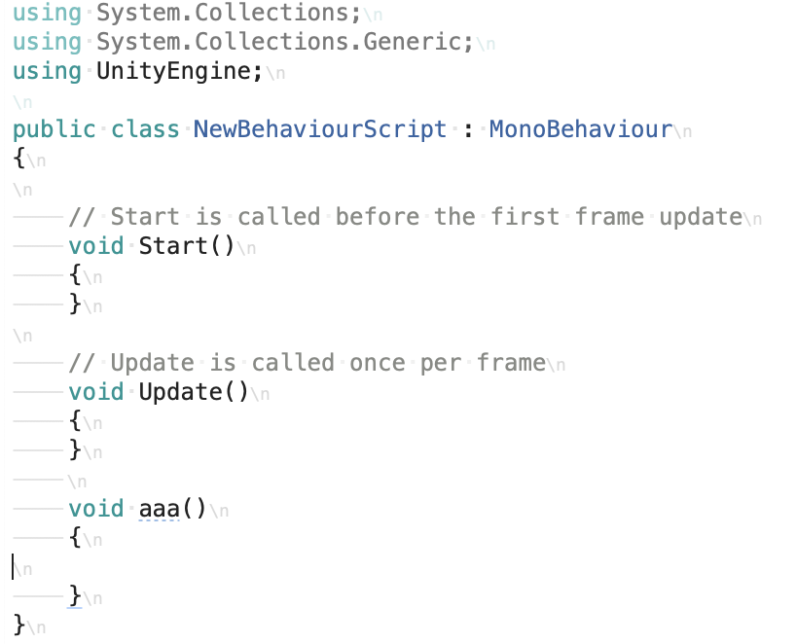

 | void aaa()
 | {
 | }

 | メソッドに機能を持たせよう

 | void aaa()
 | {
 | Debug.Log(“aaaが呼び出ばれた”);
 | }

 | メソッドを呼び出してみよう

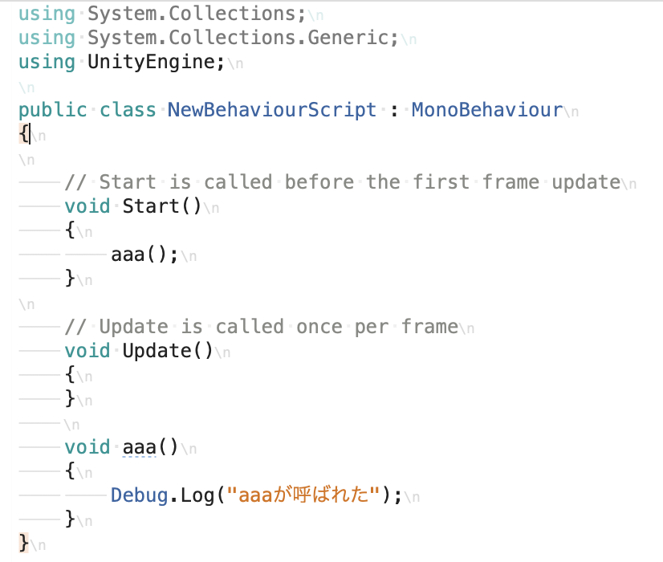

 | メソッドの処理順

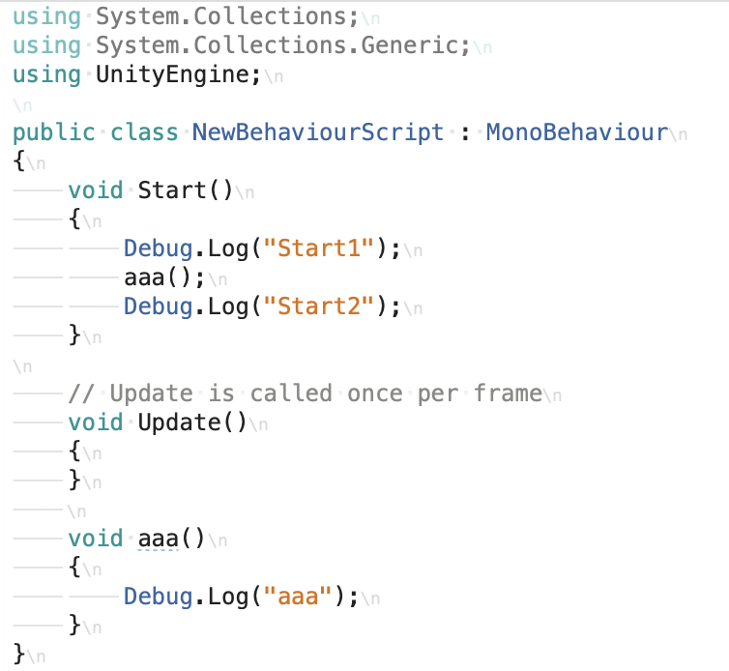

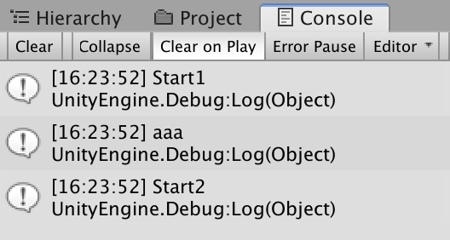

 | メソッドは何度でも呼べる

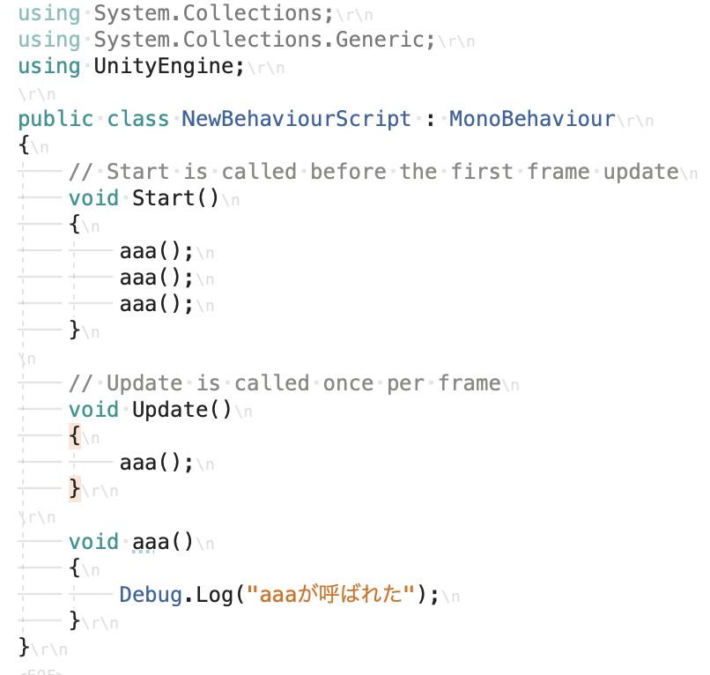

 | 変数のスコープに気をつけてメソッドを何回も呼んでみよう
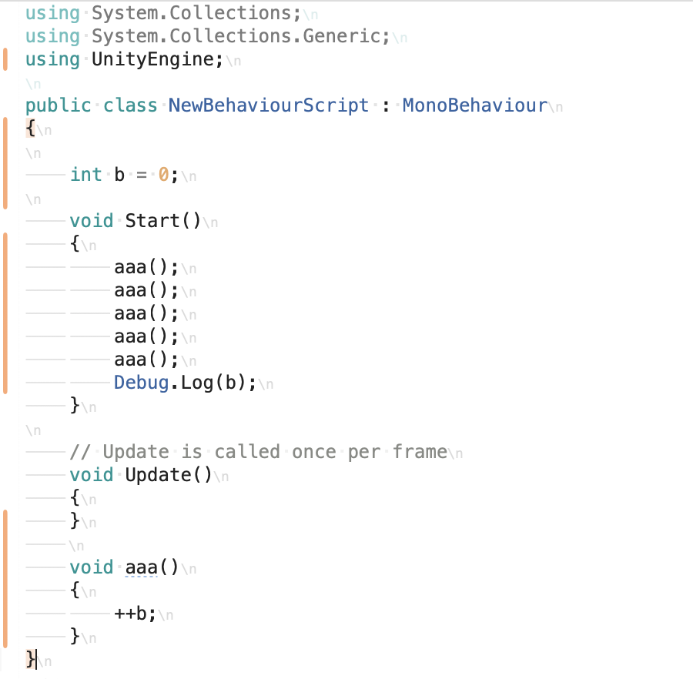

 | ＜引数を使って更に便利にしよう＞

 | 引数とは

 | 引数というのは、メソッドに送るデータ

 | 引数の書き方

 | 返り値 名前 （引数）
 | {
 | }

 | void aaa(int b)
 | {
 | }

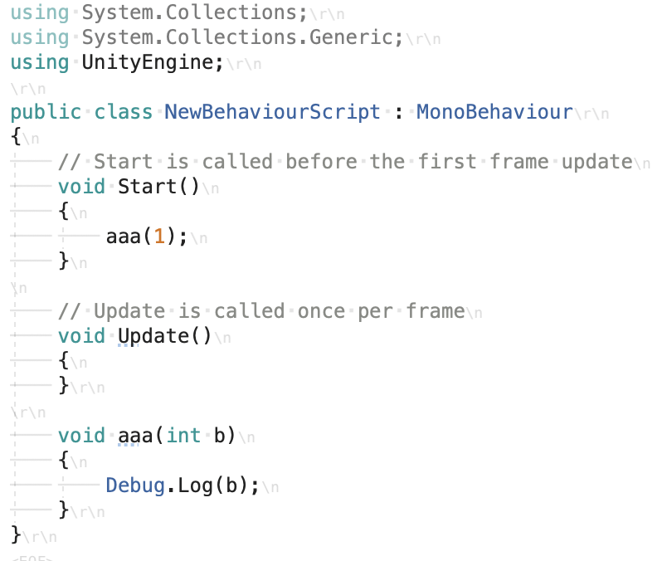

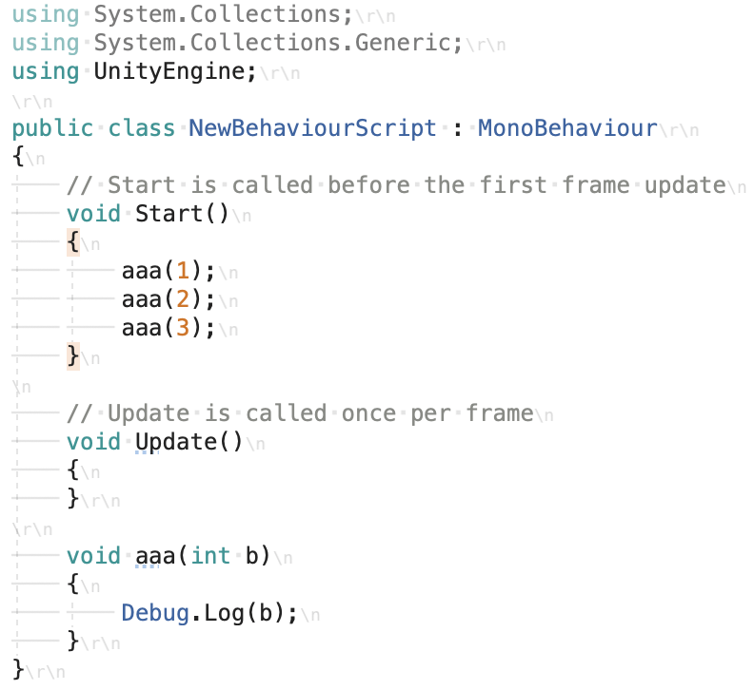

 | 変数のスコープに気をつけて引数を扱ってみよう

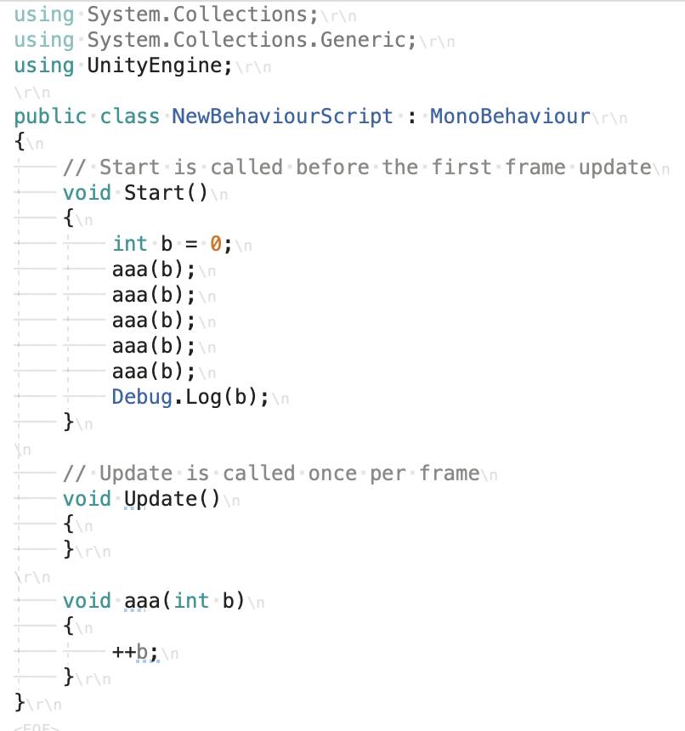

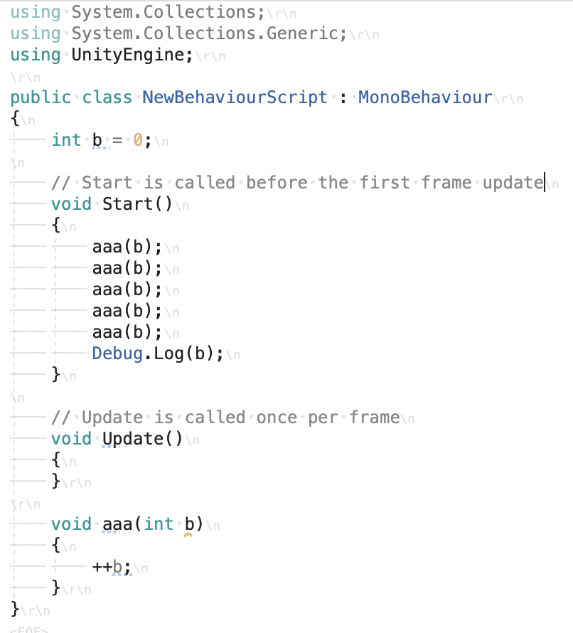

 | 引数を複数にしてみよう

 | void aaa(int a, int b, int c)
 | {
 | }
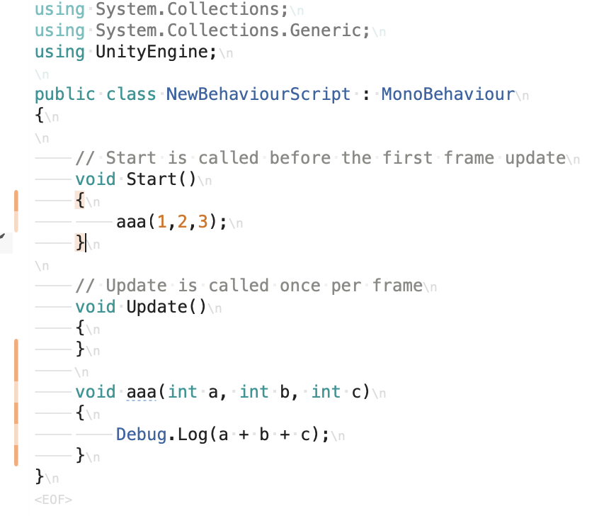

 | ＜返り値（戻り値）とは＞

 | 返り値（戻り値）を返してみよう

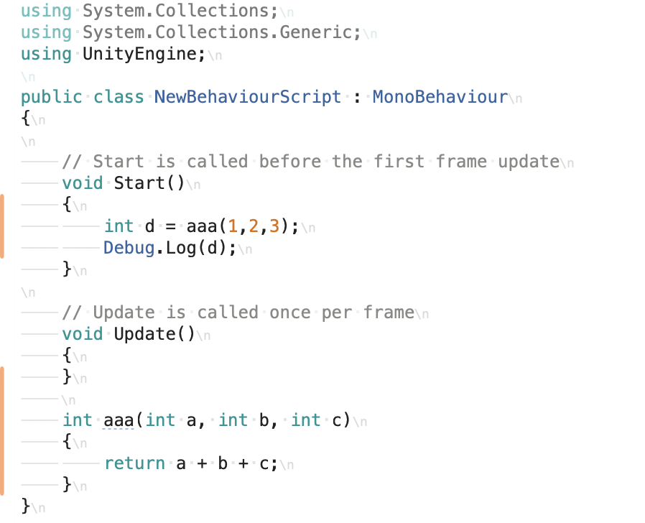

 | ①Startでaaaを呼び出します。a=1,b=2,c=3を代入しています。
 | ②aaaの中でa+b+cを計算します。つまり6です。
 | ③aaaはreturnで6という数字をint型で呼び出し元に返します。
 | ④Startでaaaを呼び出した所に6という数字がint型で返ってきます。
 | ⑤返ってきた6をint型のdに代入します。
 | ⑥ログにdを表示します。＞６と表示されます。

 | returnについて

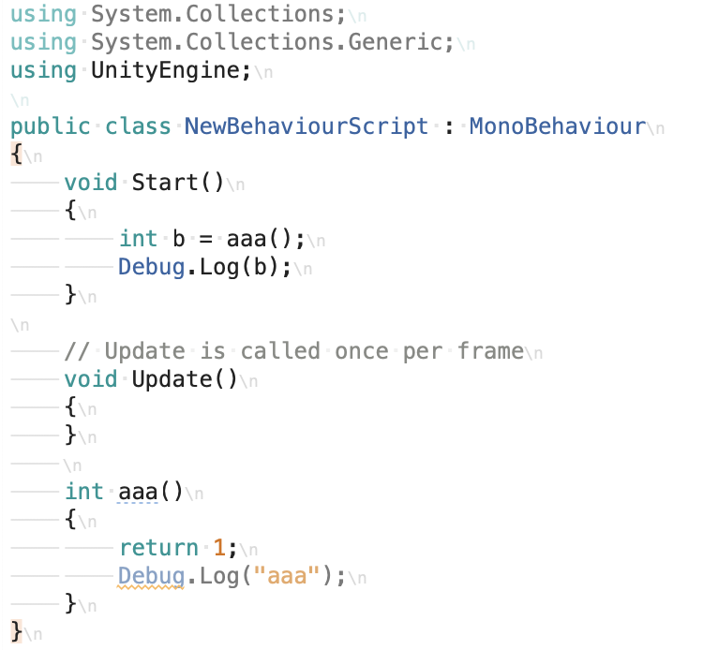

 | メソッド内にあるデータを返した場合

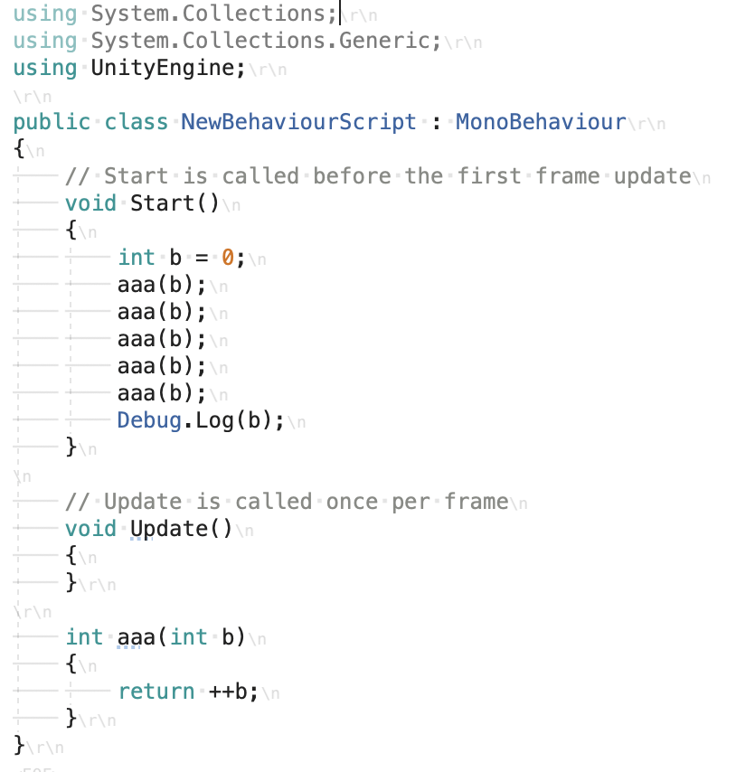

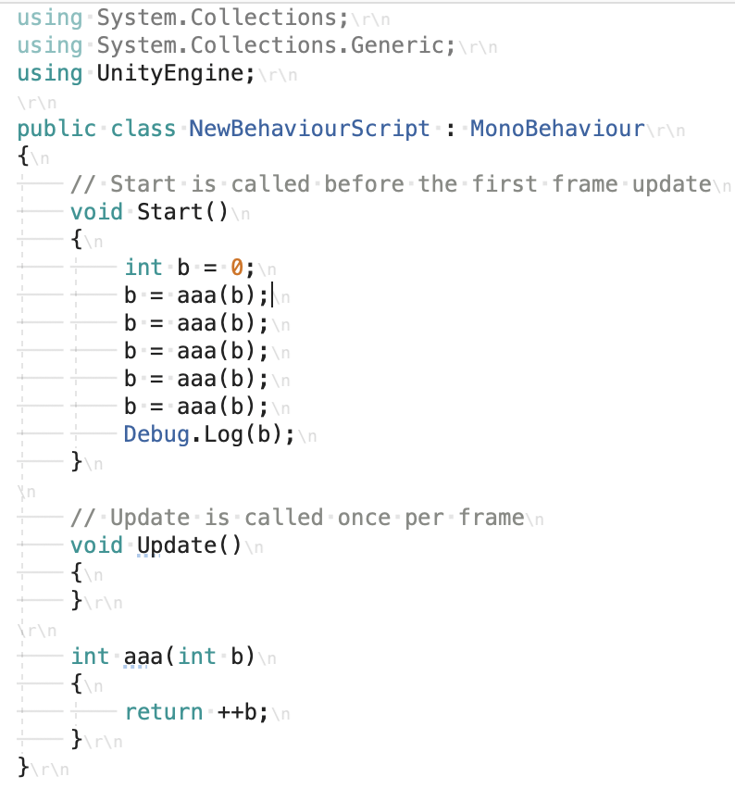

 | ・メソッドは設計図に書いた１個１個の機能だよ！
 | ・引数を書く事でメソッドに値を渡す事ができるよ！
 | ・メソッドは呼び出し元に値を返す事ができるよ！
 | ・データを返さない場合はvoidと書くよ！
 | ・メソッドを呼び出したら、そのメソッドが終わってから先の処理へ進むよ！
 | ・メソッドは何回でも呼び出していいよ！
 | ・変数のスコープには注意してね！

